Hoja1
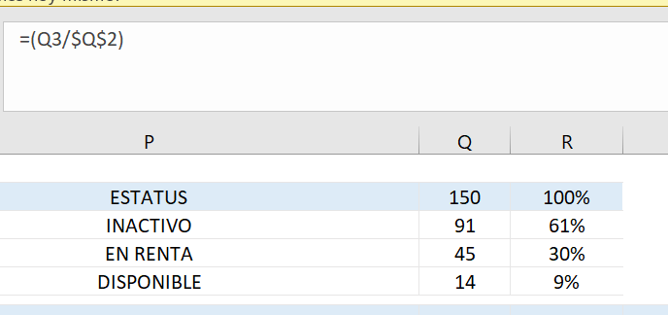
Código: | GL-FO-29
Versión | 1
Fecha | 16-Jul-24

